Sheet1
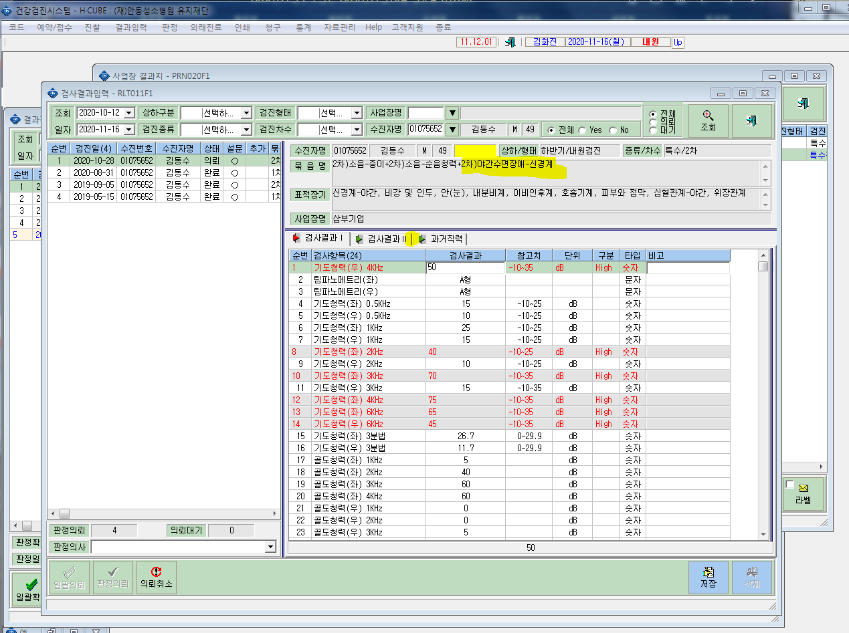
* 묶음항목추가로 야간수면장애를 추가하니 수면의질평가(PSQI),주간졸림증(ESS)가 결과입력에 적용되지않습니다. 확인부탁드립니다.

